Tavlemøter Geriatrisk
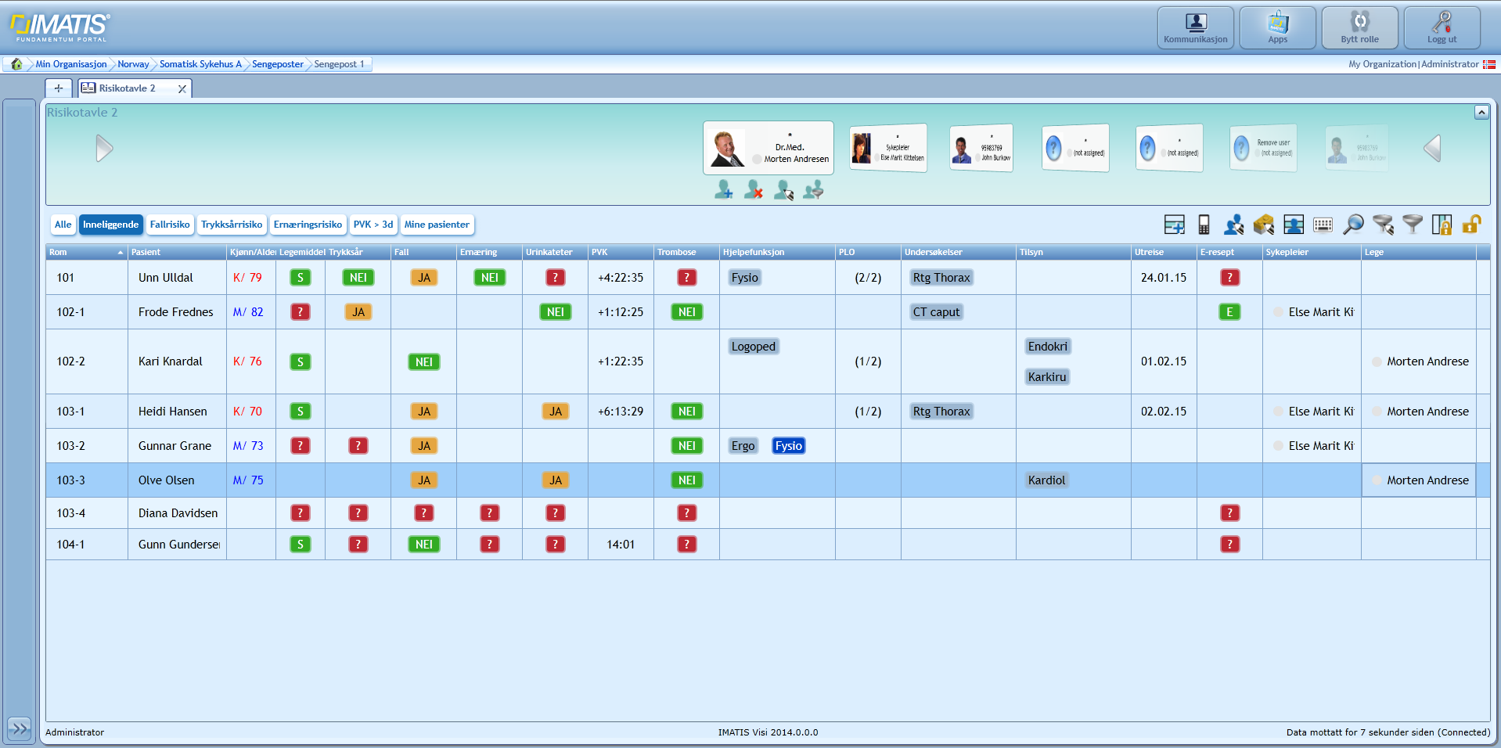
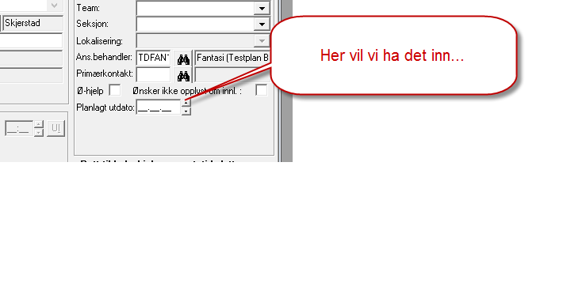
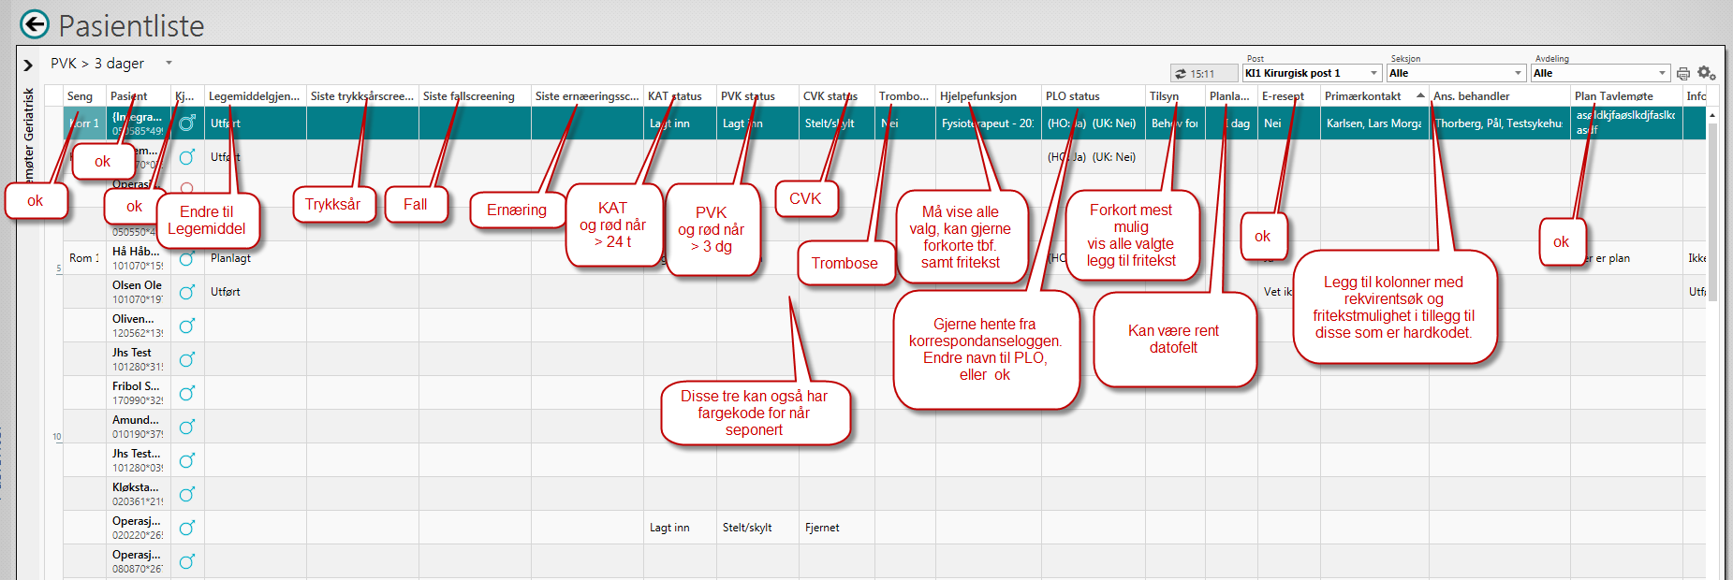
Kommentar | Rom | Pasient | Kjønn Ikon | Alder | Legemiddel | Trykksår | Fall | Ernæring | KAT | PVK | Trombose | Hjelpefunksjon | PLO | Undersøkelser | Tilsyn | Utreise | E-resept | Sykepleier | Lege
 | 101-1 | Aggregert, etternavn, fornavn, fødsels og personnummer, kjønn og alder |  | 50 år | Ja/Nei/farge/dato? | Ja/Nei/farge/dato? | Ja/Nei/farge/dato? | Ja/Nei/farge/dato? | Ja/nei/vet ikke | nedtelling til skifte - mulig bruke ACTION | Ja/nei/vet ikke | Kodeverk over støttefunksjon FYSIO/ERGO/LOGO |  | Kodeverksbasert? Bestilte us. Som ikke er utført | Avd.kodeverk el.? | dato | Har/har ikke | ansv.spl | ansv.lege
2015-09-30 |  |  |  |  |  |  |  |  | Ja/nei/vet ikke | nedtelling til skifte - mulig bruke ACTION |  |  |  |  |  | Legg om til intern registrering
2015-10-07 | UA |  |  |  |  |  |  |  | Test ut modell med ny action løsning | Test ut modell med ny action løsning |  |  | Utred løsning med egen kolonneprovider for PLO dokumentasjon. Ikke klart til 15.2.1 | Start utredning med instruction action |  | Legg om til intern registrering
2015-10-21 | ok | ok | ok | ok | ok | ok | ok | ok | Test ut modell med ny action løsning | Test ut modell med ny action løsning | ok | ok | Utred løsning med egen kolonneprovider for PLO dokumentasjon. Ikke klart til 15.2.2 | Start utredning med instruction action | ok | AQL konfig | ok | ok | ok

